2021_08_data
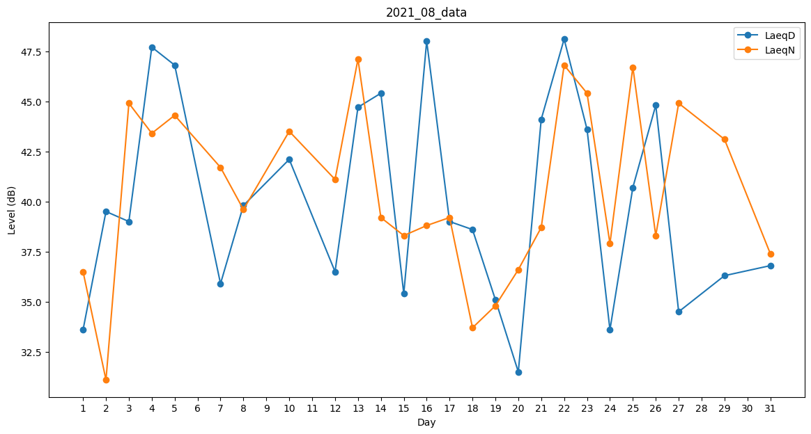
Day | LaeqD | LaeqN
1 | 33.6 | 36.5
2 | 39.5 | 31.1
3 | 39 | 44.9
4 | 47.7 | 43.4
5 | 46.8 | 44.3
6 | 0 | 34.8
7 | 35.9 | 41.7
8 | 39.8 | 39.6
9 | 0 | 40.9
10 | 42.1 | 43.5
11 | 0 | 38.3
12 | 36.5 | 41.1
13 | 44.7 | 47.1
14 | 45.4 | 39.2
15 | 35.4 | 38.3
16 | 48 | 38.8
17 | 39 | 39.2
18 | 38.6 | 33.7
19 | 35.1 | 34.8
20 | 31.5 | 36.6
21 | 44.1 | 38.7
22 | 48.1 | 46.8
23 | 43.6 | 45.4
24 | 33.6 | 37.9
25 | 40.7 | 46.7
26 | 44.8 | 38.3
27 | 34.5 | 44.9
28 | 41.3 | 0
29 | 36.3 | 43.1
30 | 0 | 0
31 | 36.8 | 37.4

